Sheet1
スマホルールアドバイザーフォローアップ研修 申込書

申込フォーム
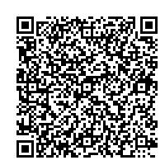

☆記入いただいた個人情報は、本講座の運営、アドバイザーとしての登録に使用します。
☆令和８年８月２８日（金）までにご提出ください。
ふりがな |  |  |  |  | 年 齢 | アドバイザー登録番号
氏 名
住 所 |  |  |  | 連絡のつく電話番号
〒

メールアドレス（今後の連絡は主にメールで行いますので、必ず御記入ください。）

小学生･中学生のお子様がいる方は、学校名と学年を御記入ください。
記入例：○○小学校5年と□□中学校2年

参加を希望する会場を○で囲んでください。
東部会場（10/2） （三島市民文化会館） |  | 西部会場（10/7） （総合教育センター） |  | 中部会場（10/17） （静岡県庁） |  | 中部会場（10/17） （オンライン）

該当者のみ当てはまる空欄に○ 印を記入してください。
 | 市町担当職員 |  | 家庭教育支援員 |  |  | 地域学校協働推進員
 | ＰＴＡ役員 |  | ユースサポーター |  |  | ネットに関わる仕事をしている

